Sheet1
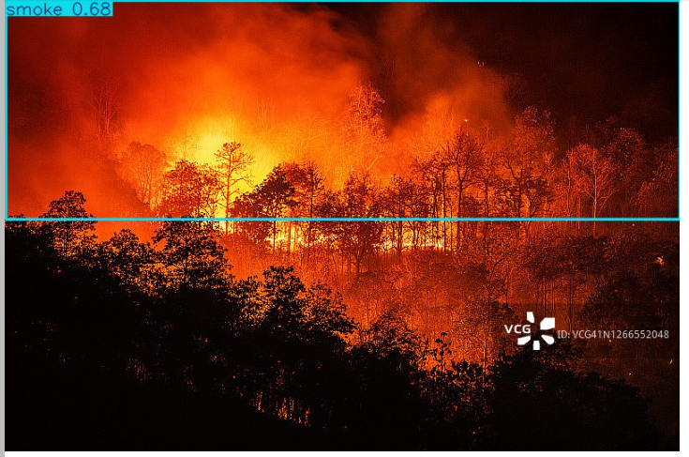
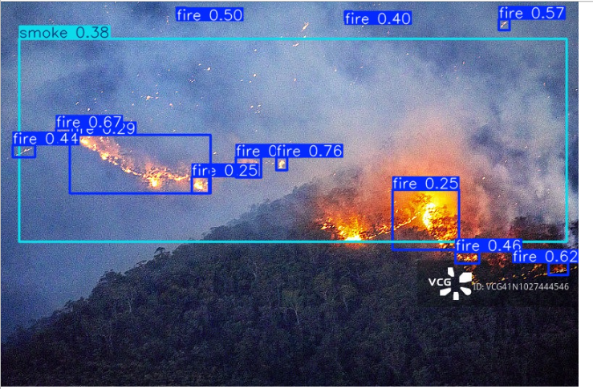
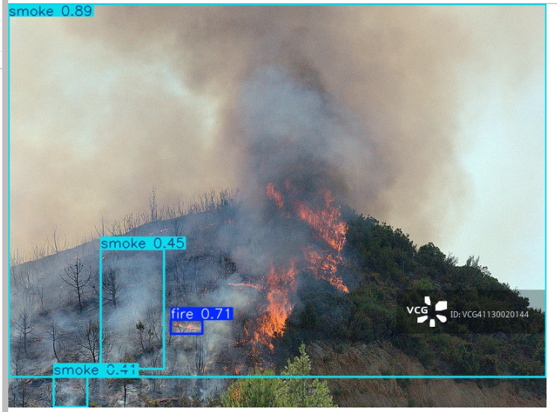
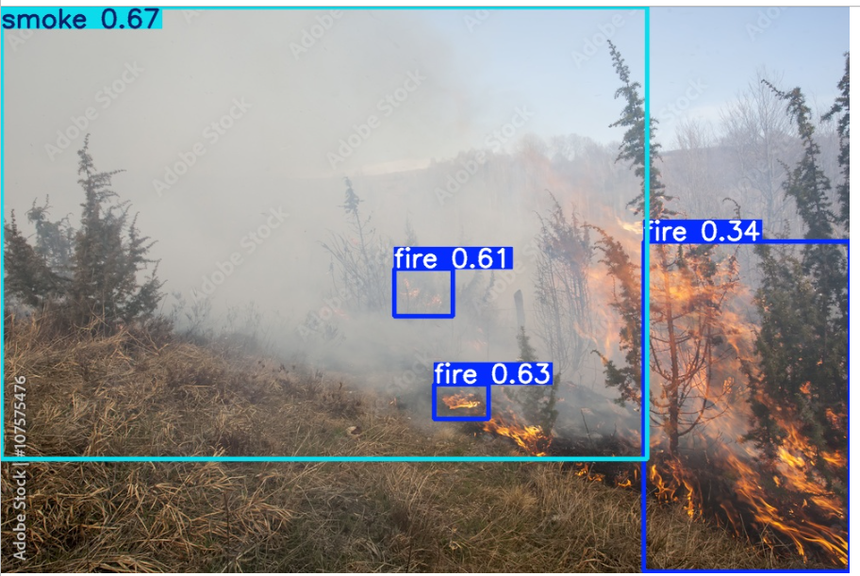
一轮YOLO反哺

sam3_yolo_feedback_proposals_v2.py
vlm_fo1_verifier_v3faster_budgeted.py
quality_score_ai_strict.py
/root/autodl-tmp/ultralytics-main/ultralytics/runs/fair_compare/yolo26s_plabel_5Astrict/weights/best.pt

strict打分分桶结果
train

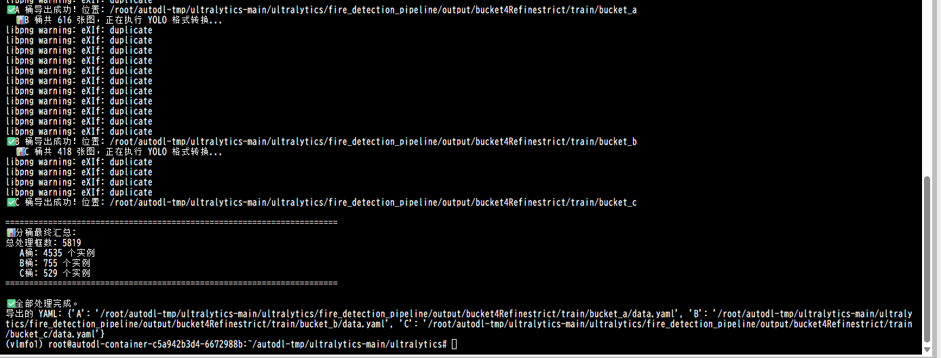

 |  |  |  |  | autodl-tmp/ultralytics-main/ultralytics/fire_detection_pipeline/output/bucket4Refinestrict/train/bucket_a/images
 |  |  |  |  | autodl-tmp/ultralytics-main/ultralytics/fire_detection_pipeline/output/bucket4Refinestrict/train/bucket_a/labels

 |  |  |  |  | autodl-tmp/ultralytics-main/ultralytics/fire_detection_pipeline/output/bucket4Refinestrict/val/bucket_a/images
 |  |  |  |  | autodl-tmp/ultralytics-main/ultralytics/fire_detection_pipeline/output/bucket4Refinestrict/val/bucket_a/labels

val
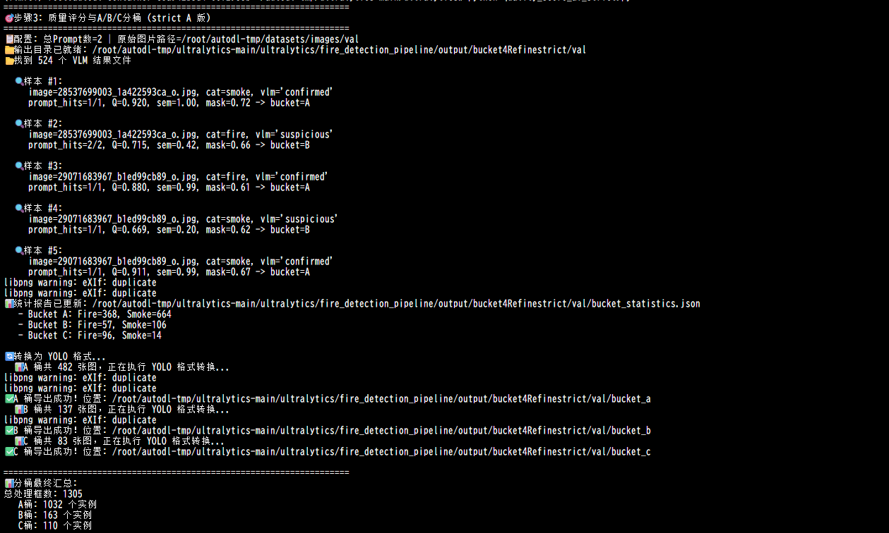

直接从refine的sam和yolo做对比筛选图片和框生成label用于训练
前提：sam无yolo有是不会进入csv文件的
策略1：取大框，结果来看应该是smoke把fire给盖掉了

策略2：按种别取大框，sam有yolo也有的时候，同一种别取大框
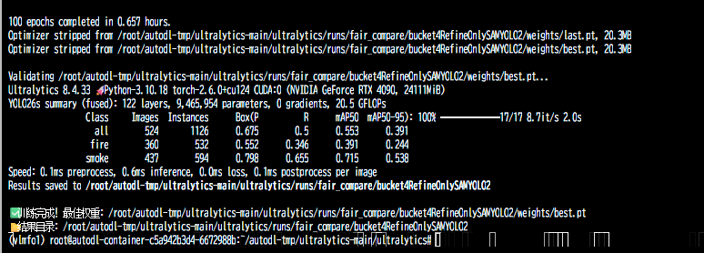

策略3
火用sam | 烟保留现在逻辑

策略4
以yolo为主
yolo有 sam3有 |  | 按种别取大框
yolo有 sam3无 |  | 保yolo | 送vlm
yolo无sam3有 |  | 保住sam | 送vlm

2026-04-14
发现map0.8+权重检测后测试集中效果没有数值那么效果好，主要体现在火场漏检，火线漏检
以及teacher有但是student没有
所以做了以下修改

修改sam3 | 让烟宽松火细分割，让yolo金字塔结构自动调整精细目标和大目标 |  |  | sam3_generation_3gptnew.py
用脚本直接把sam3结果转成yolo训练用的伪标签 |  |  |  | SAMabels_transfer_utils.py
训练yolo |  |  |  | python test_yolo26s.py --model /root/autodl-tmp/ultralytics-main/ultralytics/weights/yolo26s.pt --data /root/autodl-tmp/ultralytics-main/dataset/datap.yaml --epochs 100 --batch 16 --imgsz 640 --device 0 --project /root/autodl-tmp/ultralytics-main/ultralytics/runs/fair_compare --use-default --seed 42 --name SAM3labels1

